Sapag con ventas
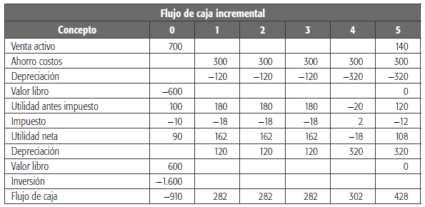
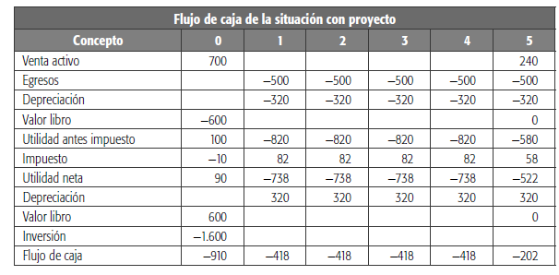
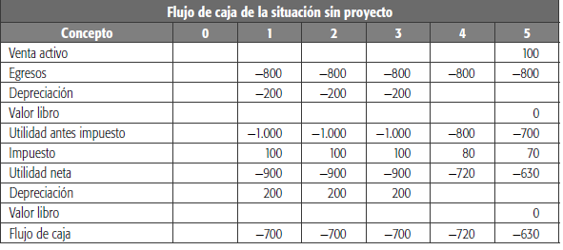

 |  | -1000 | -800 | -600 | -400 | -200 | 0
 |  | Flujo de caha de la situacion sin proyecto
 |  | Concepto | 0 | 1 | 2 | 3 | 4 | 5
 |  | VENTAS |  | 200 | 200 | 200 | 200 | 200
vta equipo antiguo por 100 al 5to año |  | Venta activo |  |  |  |  |  | 100
 |  | Egresos |  | -800 | -800 | -800 | -800 | -800
 |  | Depeciacion |  | -200 | -200 | -200
 |  | Valor Libro
 |  | Utilidades antes de impuestos |  | -800 | -800 | -800 | -600 | -500
 |  | Impuesto | 10% | 80 | 80 | 80 | 60 | 50
 |  | Utlidad Neta |  | -720 | -720 | -720 | -540 | -450
 |  | Depeciacion |  | 200 | 200 | 200 | 0 | 0
 |  | Valor Libro
 |  | Flujo de caja |  | -520 | -520 | -520 | -540 | -450

 | 320 |  | -1600 | -1280 | -960 | -640 | -320 | 0
 |  | Flujo de caha de la situacion CON proyecto
 |  | Concepto | 0 | 1 | 2 | 3 | 4 | 5
 |  | VENTAS |  | 320 | 320 | 320 | 320 | 320
Ventas de eq. Viejos y nuevos |  | Venta activo | 700 |  |  |  |  | 240
reduccion de 300 mensuales |  | Egresos |  | -500 | -500 | -500 | -500 | -500
1600 div 5 años |  | Depreciacion |  | -320 | -320 | -320 | -320 | -320
valor contable de 1ra inversion |  | Valor Libro | -600
 |  | Utilidades antes de impuestos | 100 | -500 | -500 | -500 | -500 | -260
 |  | Impuesto | -10 | 50 | 50 | 50 | 50 | 26
 |  | Utlidad Neta | 90 | -450 | -450 | -450 | -450 | -234
 |  | Depreciacion |  | 320 | 320 | 320 | 320 | 320
 |  | Valor Libro | 600 | 0 | 0 | 0 | 0 | 0
 |  | Inversion | -1600
 |  | Flujo de caja | -910 | -130 | -130 | -130 | -130 | 86

 |  | Flujo de caja diferencias
 |  | Concepto | 0 | 1 | 2 | 3 | 4 | 5
 |  | Sin proyecto | 0 | -520 | -520 | -520 | -540 | -450
 |  | Con proyecto | -910 | -130 | -130 | -130 | -130 | 86
 |  | Diferencia | -910 | 390 | 390 | 390 | 410 | 536

 |  | Flujo de caja incremental
 |  | Concepto | 0 | 1 | 2 | 3 | 4 | 5
 |  | VENTAS |  | 120 | 120 | 120 | 120 | 120 | cuanto mas vendo
se restan los valores de venta |  | Venta activo | 700 |  |  |  |  | 140 | cuanto mas gano por la niueva alternativa
se restan los egresos (positivos) |  | Ahorro costos |  | 300 | 300 | 300 | 300 | 300 | Cuanto me ahorro con la nueva alternativa
se restan las depreciaciones |  | Depreciacion |  | -120 | -120 | -120 | -320 | -320 | Cuanto me ahorro en depreciaciones con la nueva alternativa
 |  | Valor libro | -600 | 0 | 0 | 0 | 0 | 0
 |  | Utilidad antes impuestos | 100 | 300 | 300 | 300 | 100 | 240
 |  | Impuesto | -10 | -30 | -30 | -30 | -10 | -24
 |  | Utilidad Neta | 90 | 270 | 270 | 270 | 90 | 216
 |  | Depreciacion |  | 120 | 120 | 120 | 320 | 320
 |  | Valor libro | 600
 |  | Inversion | -1600
 |  | Flujo de caja incremental | -910 | 390 | 390 | 390 | 410 | 536

Sapag explicacion
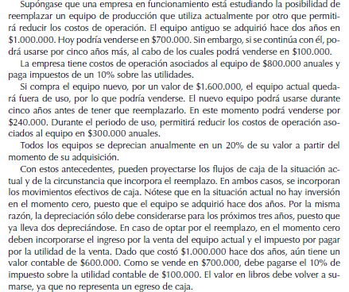

Briceño1
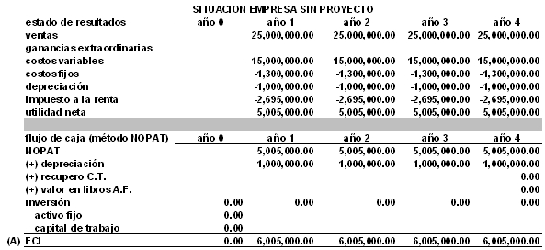
http://pre.2.blogs.gestion.pe/deregresoalobasico/2012/04/la-evaluacion-de-proyectos-en.html
 |  | SITUACION EMPRESA SIN PROYECTO
 |  |  | % | Año 0 | Año 1 | Año 2 | Año 3 | Año 4
 |  | Estado de resultados
 |  | Ventas |  |  | $ 25,000 | $ 25,000 | $ 25,000 | $ 25,000
 |  | Costos Variable | 60% |  | -$ 15,000 | -$ 15,000 | -$ 15,000 | -$ 15,000
 |  | Costos Fijos | -5.20% |  | -$ 1,300 | -$ 1,300 | -$ 1,300 | -$ 1,300
 |  | Depreciacion |  |  | -$ 1,000 | -$ 1,000 | -$ 1,000 | -$ 1,000
 |  | Utilidad antes de imp |  |  | $ 7,700 | $ 7,700 | $ 7,700 | $ 7,700
 |  | Impuesto a la renta | 35.00% |  | $ 2,695 | $ 2,695 | $ 2,695 | $ 2,695
 |  | utilidad neta |  |  | $ 5,005 | $ 5,005 | $ 5,005 | $ 5,005
 |  | Depreciacion |  |  | $ 1,000 | $ 1,000 | $ 1,000 | $ 1,000
 |  | Recupero |  |  |  | $ 0 | $ 0 | $ 0
 |  | Valor en libros
 | $ 35 | Inversion-Activo fijo
 |  | Inversion-Capital de trabajo
 |  | FCL |  | 0 | $ 6,005 | $ 6,005 | $ 6,005 | $ 6,005
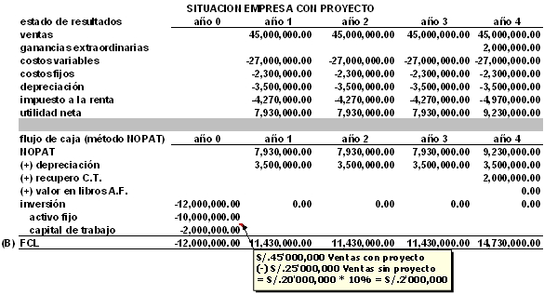
 |  | SITUACION EMPRESA con PROYECTO
 |  |  | % | Año 0 | Año 1 | Año 2 | Año 3 | Año 4
 |  | Estado de resultados
 |  | Ventas |  |  | $ 45,000 | $ 45,000 | $ 45,000 | $ 45,000
 |  | ganancias extrasordinaria |  |  |  |  |  | $ 2,000
 |  | Costos Variable | 60% |  | -$ 27,000 | -$ 27,000 | -$ 27,000 | -$ 27,000
 |  | Costos Fijos | -5.11% |  | -$ 2,300 | -$ 2,300 | -$ 2,300 | -$ 2,300
 |  | Depreciacion |  |  | -$ 3,500 | -$ 3,500 | -$ 3,500 | -$ 3,500
 |  | Utilidad antes de imp |  |  | $ 12,200 | $ 12,200 | $ 12,200 | $ 14,200
 |  | Impuesto a la renta | 35.00% |  | $ 4,270 | $ 4,270 | $ 4,270 | $ 4,970
 |  | utilidad neta |  |  | $ 7,930 | $ 7,930 | $ 7,930 | $ 9,230
 |  | Depreciacion |  |  | $ 3,500 | $ 3,500 | $ 3,500 | $ 3,500
 |  | Recupero |  |  |  | $ 0 | $ 0 | $ 2,000
 |  | Valor en libros
 |  | Inversion-Activo fijo |  | -10000
 |  | Inversion-Capital de trabajo |  | -2000
 |  | FCL |  | -12000 | $ 11,430 | $ 11,430 | $ 11,430 | $ 14,730

 |  | FC incremental |  | $ -12,000.00 | $ 5,425.00 | $ 5,425.00 | $ 5,425.00 | $ 8,725.00

Briceño2
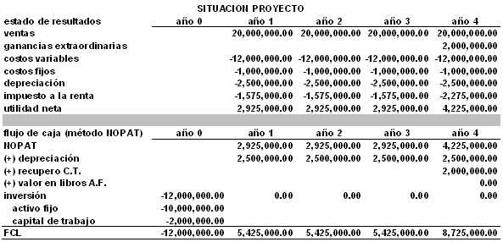

 | SITUACION EMPRESA
 |  | % | Año 0 | Año 1 | Año 2 | Año 3 | Año 4
 | Estado de resultados
Diferencia | Ventas |  |  | $ 20,000 | $ 20,000 | $ 20,000 | $ 20,000 | cuanto mas vendo
 | ganancias extrasordinaria |  |  |  |  |  | $ 2,000
 | Costos Variable | 60% |  | -$ 12,000 | -$ 12,000 | -$ 12,000 | -$ 12,000 | cuanto mas gasto (es negativo)
Diferencia | Costos Fijos |  |  | -$ 1,000 | -$ 1,000 | -$ 1,000 | -$ 1,000 | cuanto mas gasto (es negativo)
Diferencia | Depreciacion |  |  | -$ 2,500 | -$ 2,500 | -$ 2,500 | -$ 2,500 | cuanto mas me cuesta la depreciacion
 | Utilidad antes de imp |  |  | $ 4,500 | $ 4,500 | $ 4,500 | $ 6,500
 | Impuesto a la renta | 35.00% |  | -$ 1,575 | -$ 1,575 | -$ 1,575 | -$ 2,275
 | utilidad neta |  |  | $ 2,925 | $ 2,925 | $ 2,925 | $ 4,225
Diferencia | Depreciacion |  |  | $ 2,500 | $ 2,500 | $ 2,500 | $ 2,500
 | Recupero |  |  |  | $ 0 | $ 0 | $ 2,000
 | Valor en libros
 | Inversion-Activo fijo |  | -$ 10,000
 | Inversion-Capital de trabajo |  | -$ 2,000
 | FCL |  | -$ 12,000 | $ 5,425 | $ 5,425 | $ 5,425 | $ 8,725

